grain size analysis
* grain-size distribution of bed material (2014) _ grid sampling(Hack_1947)

* particle size distribution of suspended sediment (2014)_Laser Diffraction
 |  |  |  |  |  |  |  |  | * grain-size distribution of bed material (2014)_Sieve
No | particle size distribution of suspended sediment (%)
 | range (mm) |  |  |  |  |  |  |  | particle size time | D10 | D30 | D35 | D60 | D65 | 균등계수 Coefficient of uniformity (Cu) | 곡률계수 Coefficient of curvature (Cg)
 | 0.0020~ | 0.063~ | 0.126~ | 0.26~ | 0.51~ | 1.1~ | 2.1~ | 4.1~ | 홍수전 (before the flood) | - | - | - | - | - | - | -
 | 0.062 | 0.125 | 0.25 | 0.5 | 1 | 2 | 4 | 8 | 홍수후(after the flood ) | 40.80 | 98.88 | 101.55 | 122.04 | 140.00 | 2.99 | 1.96
1 | 50.53 | 12.65 | 5.29 | 0.44 | 2.42 | 18.09 | 9.84 | 0 | 평균 (mean) | - | - | - | - | - | - | -
2 | 64.36 | 17.75 | 7.74 | 2.34 | 1.76 | 3.6 | 1.54 | 0 | particle size time | D5 | D10 | D15 | D20 | D25 | D30 | D35 | D40 | D45 | D50 | D55 | D60 | D65 | D70 | D75 | D80 | D85 | D90 | D95 | D100
3 | 72.66 | 17.39 | 7.14 | 1.54 | 0.29 | 0 | 0 | 0 | 홍수전 (before the flood) | - | - | - | - | - | - | - | - | - | - | - | - | - | - | - | - | - | - | - | -
4 | 75.77 | 13.52 | 6.79 | 1.89 | 0.61 | 0.1 | 0.02 | 0 | 홍수후 (after the flood ) | 23.58 | 40.80 | 90.88 | 93.91 | 96.22 | 98.88 | 101.55 | 104.22 | 108.11 | 112.33 | 117.61 | 122.04 | 140.00 | 148.00 | 156.84 | 184.51 | 192.47 | - | - | -
5 | 73.18 | 14.47 | 7.46 | 2.45 | 1.15 | 0.02 | 0 | 0 | 평균 (mean) | - | - | - | - | - | - | - | - | - | - | - | - | - | - | - | - | - | - | - | -
6 | 68.91 | 19.29 | 9.13 | 1.45 | 0.12 | 0 | 0 | 0
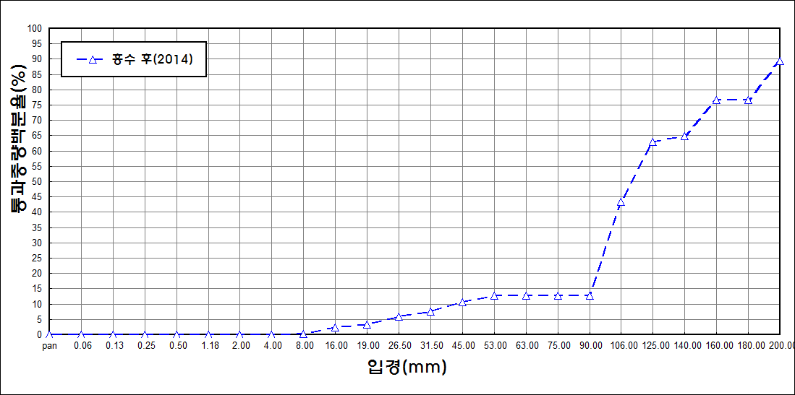
after the flood (2014)
percent passing(%)
particle size (mm)
7 | 67.92 | 18 | 8.46 | 2.9 | 1.51 | 0.16 | 0.03 | 0
8 | 70.5 | 15.82 | 7.78 | 2.8 | 1.78 | 0.15 | 0 | 0
9 | 73.45 | 14.51 | 6.04 | 2.49 | 1.6 | 0.18 | 0 | 0
10 | 75.54 | 14.71 | 6.7 | 1.99 | 0.25 | 0 | 0 | 0
11 | 73.73 | 15.19 | 6.25 | 1.89 | 1.06 | 0.1 | 0 | 0
12 | 77.41 | 13.32 | 6.17 | 1.18 | 0.04 | 0 | 0 | 0
13 | 78.08 | 13.45 | 6.09 | 0.38 | 0.01 | 0 | 0 | 0
14 | 86.74 | 9.76 | 1.21 | 0 | 0 | 0 | 0 | 0
15 | 83.63 | 12.69 | 1.69 | 0 | 0 | 0 | 0 | 0
16 | 80.83 | 10.4 | 4.79 | 1.24 | 0.16 | 0 | 0 | 0
mean | 72.83 | 14.83 | 6.26 | 1.58 | 0.84 | 1.49 | 0.76 | 0

